Ejercicio 1
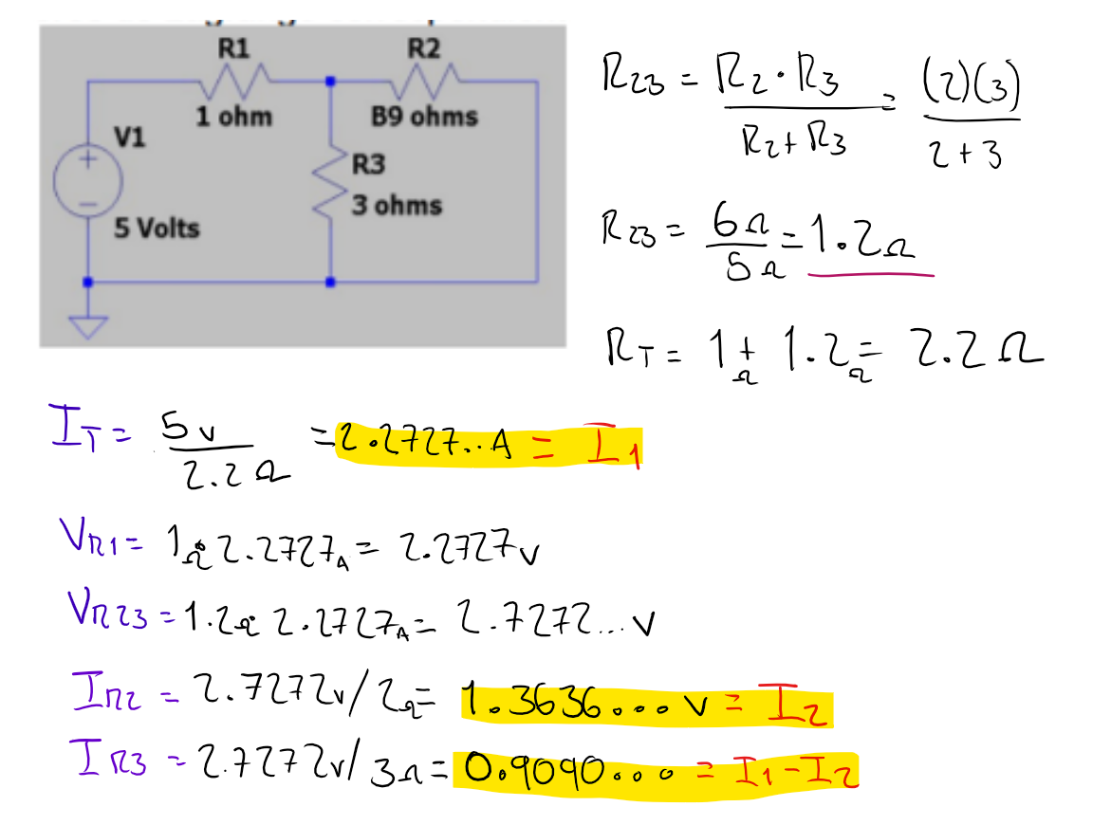
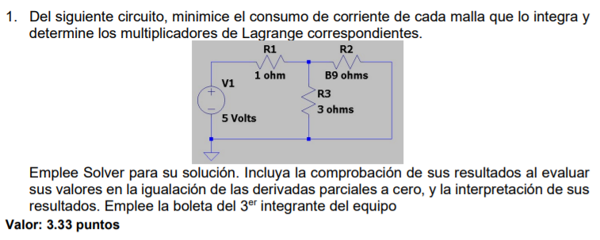

 |  |  |  |  |  |  | B9 | 2

V | 5
R1 | 1
R2 | 2
R3 | 3
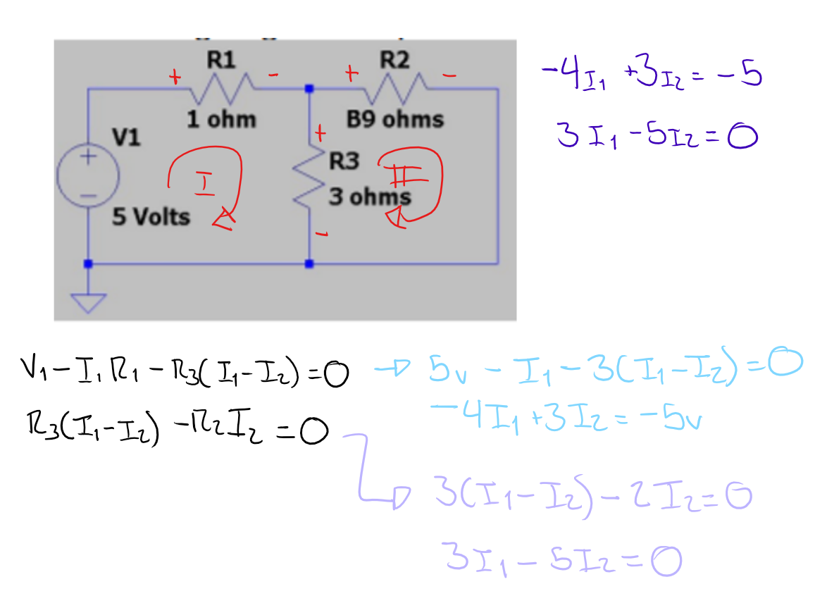
 |  |  | Z = I1 + I2
 |  | r1 | -4I1 + 3I2 = -5 |  | -4I1 + 3I2 + 5 = 0
 |  | r2 | 3I1 - 5I2 = 0 |  | 3I1 - 5I2 = 0

 |  |  | L = Z + λ1(r1) + λ2(r2)
 |  |  | L = (I1 + I2) + λ1(-4I1 + 3I2 + 5) + λ2(3I1 - 5I2)

 |  |  | dL/dl1 | 1 -4λ1 + 3λ2 |  | 1 -4λ1 + 3λ2 = 0 | 1.9999999619
 |  |  | dL/dI2 | 1 +3λ1 -5λ2 |  | 1 +3λ1 -5λ2 = 0 | 1.9999999046
 |  |  | dL/dλ1 | -4I1 + 3I2 + 5 |  | -4I1+3I2+5 = 0 | -4.9999999989E-06
 |  |  | dL/dλ2 | 3I1 - 5I2 |  | 3I1 - 5I2 = 0 | 0

 |  |  | Z | I1 | I2
 |  |  | 3.6363672727 | 2.2727295455 | 1.3636377273
 |  |  | -5.000005 | -5
 |  |  | 0 | 0

 |  |  | λ1 | -0.72727268392
 |  |  | λ2 | -0.63636359128

 |  |  | La malla 1 tendría que tener 2.27 amperes y la malla 2, 1.36 amperes

Ejercicio 2
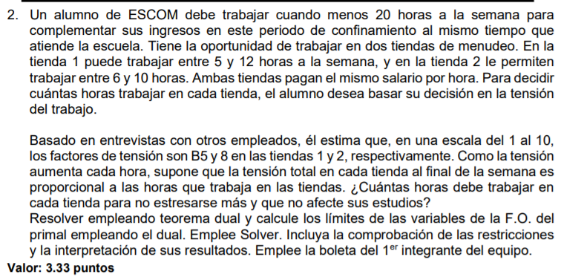

 |  |  |  |  |  |  |  |  | B5 | 6

 |  |  |  |  | Primal |  | Dual
 | A + B >= 20 |  | A + B >= 20 |  | A + B >= 20 | C | C - D + E <= | 6 | Z | C | D | E | F | G
 | 5 <= A <= 12 |  | A <= 12 |  | -A >= -12 | D | C - F + G <= | 8 | 136 | 8 | 2 | 0 | 0 | 0
 |  |  | A >= 5 |  | A >= 5 | E |  |  | 6 | 6
 | 6 <= B <= 10 |  | B <= 10 |  | -B >= -10 | F | Z = 20C -12D +5E -10F +6G |  | 8 | 8
 |  |  | B >= 6 |  | B >= 6 | G
Min | Z = 6A + 8B |  | A, B >= 0 |  | A, B >= 0

 | Resultado del primal |  |  | Posible aumentar | Posible reducir
 | A | 12 |  | 2 | INFINITO
 | B | 8 |  | INFINITO | 2

 | A + B >= 20 | 20
 | A <= 12 | 12
 | A >= 5 | 12
 | B <= 10 | 8
 | B >= 6 | 8

 | Comprobación
 |  | Z
 | A= 11, B = 9 | 138
Obtenido | A= 12, B = 8 | 136
 | A= 13, B = 7 | 174

 | Necesita trabajo 12 horas en la tienda 1 y 8 en la tienda 2

Ejercicio 3
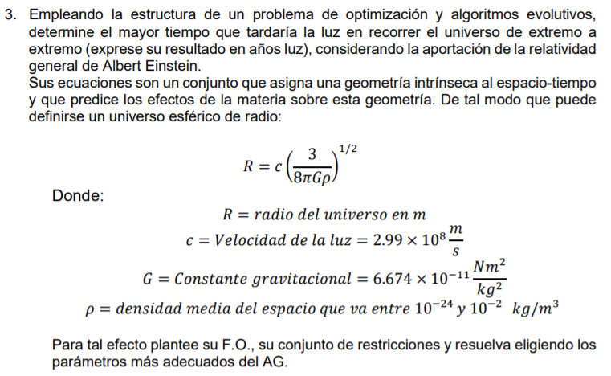

 |  |  | distancia de extremo a extremo | 2c(3/8πGρ) ^1/2

 |  |  | ρ <= 10^-2
 |  |  | ρ >= 10^-24 |  |  | c | 299000000
 |  |  |  |  |  | G | 6.674E-11

 |  |  | distancia | ρ
 |  |  | 2.5289997147E+25 | 1E-24
 |  |  |  | 0.01
 |  |  |  | 1E-24

 |  |  | distancia | p | poblacion | tasa mutación
 |  |  | 2.5289997147E+25 | 1E-24 | 500 | 0.1
 |  |  | 2.5289997147E+25 | 1E-24 | 100 | 0.1
 | Metro | Año luz | 2.5289997147E+25 | 1E-24 | 100 | 0.075
 | 1 | 1.06E-16
 | 2.5289997147E+25 | 2.67E+09

Se necesitan 2673152698.40576 años luz para recorrer el universo de extremo a extremo

